行程表及び請求書A（車使用の場合）
４．添付書類（４）その他補助金の交付に関して参考となる書類
（実施した補助対象事業の費目：□ネットワーク構築支援費 □自立訓練提供支援費 □地域連携支援費）
旅行行程表及び旅費積算書 <補助対象事業者所有の自家用車を使用する場合>
氏名： | A |  |  |  |  |  |  |  |  |  | 補助対象経費 （事業所負担額） |  |  |  |  | 補助金申請額 （国家公務員等の旅費に関する法律積算額）
役職： | 看護師長 |  |  |  |  |  |  |  |  |  | 車賃 |  |  | 10,582 |  | 車賃 |  |  | 10,582
区分： |  |  |  |  |  |  |  |  |  |  | 日当 |  | 宿泊料 |  | 雑費 | 日当 |  | 宿泊料 |  | 雑費
日付 | 出発 時刻 | ～ | 到着 時刻 | 出発地 | 所在地 | 到着地 | 所在地 | 宿泊地 | 路程 | 高速道路等 の使用有無 | 日数 | 定額 | 日数 | 定額 | 実費 | 日数 | 定額 | 日数 | 定額 | 実費
 |  |  |  |  |  |  |  |  | km |  | 日 | 円 | 夜 | 円 | 円 | 日 | 円 | 夜 | 円 | 円
2019-04-05 | 10:00:00 | ～ | 10:21:00 | ○○病院 （勤務地） | 山形県山形市旅篭町２丁目３−２５ | 東北療護センター | 宮城県仙台市太白区長町南４丁目２０−６ | 仙台市 | 143.3 | 無 | 1 | 3,000 | 1 | 10,000 | 2,930 | 1 | #REF! | 1 | #REF! | 2,930
2019-04-06 | 12:00:00 | ～ | 12:21:00 | 東北療護センター | 宮城県仙台市太白区長町南４丁目２０−６ | ○○病院 （勤務地） | 山形県山形市旅篭町２丁目３−２５ |  | 143.3 | 無 | 1 | 3,000 |  |  |  | 1 | #REF! |  |  | 0
 |  | ～ |  |  |  |  |  |  |  |  |  |  |  |  |  |  |  |  |  | 0
 |  | ～ |  |  |  |  |  |  |  |  |  |  |  |  |  |  |  |  |  | 0
 |  | ～ |  |  |  |  |  |  |  |  |  |  |  |  |  |  |  |  |  | 0
 |  | ～ |  |  |  |  |  |  |  |  |  |  |  |  |  |  |  |  |  | 0
 |  | ～ |  |  |  |  |  |  |  |  |  |  |  |  |  |  |  |  |  | 0
計 |  |  |  |  |  |  |  |  | 286 |  | 2 | 6,000 | 1 | 10,000 | 2,930 | 2 | #REF! | 1 | #REF! | 2,930
※旅行行程の合計キロ数(km)に1km未満の端数が生じたときは、切り捨てて記入すること。
 |  |  |  |  |  |  |  |  |  |  | 補助対象経費 |  |  |  | 29,512 | 補助金申請額 |  |  |  | #REF!
 |  |  |  |  |  |  |  |  |  |  |  |  |  |  |  | 自己負担額 |  |  |  | #REF!

自家用車使用の経路書 |  |  |  |  |  |  |  |  |  |  | 自家用車使用に伴う雑費領収書
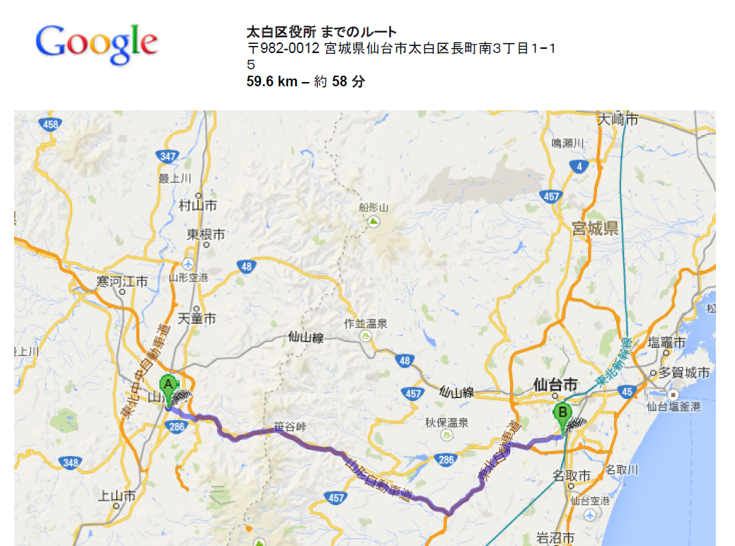 |  |  |  |  |  |  |  |  |  |  | 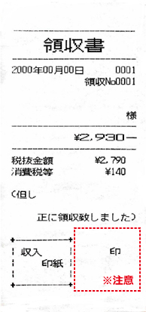

（注）当該様式内に必要事項が記入しきれない場合には、適宜、別の用紙を用いて作成すること。

